Лист1

 |  |  |  |  |  | ООО «Торговый дом «АНМАКС» |  |  |  | Tел. / факс: +7 (495) 787-24-05
 |  |  |  |  |  | г. Москва, Зеленоград, |  |  |  | e-mail: info@anmaks.ru
 |  |  |  |  |  | проезд № 4807, д. 1, стр. 1 |  |  |  | www.anmaks.ru

 |  |  |  |  | КОММЕРЧЕСКОЕ ПРЕДЛОЖЕНИЕ
 |  |  |  |  | №660Е от 21.07.2020

 |  |  |  |  | Заказчик |  |  | ООО «Сибкомо»
 |  |  |  |  | Контактное лицо |  |  | отдел снабжения
 |  |  |  |  | Телефон |  |  | 8 (913) 240-54-75
 |  |  |  |  | e-mail |  |  | n388mt@yandex.ru
 |  |  |  |  | Номер извещения на ЭТП |  |  | мммммммммммммммм

 |  |  | Добрый день!
 |  | Предлагаем рассмотреть приобретение систем водоотвода, для гос.закупки № мммммммммммммммм (ыыыыыыыыыыыыыыыыы ), победителем которой вы являетесь :

 | № п/п | Наименование |  |  |  |  | Единица измерения |  | Кол-во | Цена | Сумма
 | 1 | Лоток водоотводный стандартпарк ЛВ 10.12.16 ПП |  |  |  |  | шт |  | 51 | 1.00 | 51.00
 | 2 | Решетка водоприемная Полимакс РВ 10.14.50 |  |  |  |  | шт |  | 102 | 1.00 | 102.00
 | 3 | Доставка |  |  |  |  | шт |  | 1 | 1.00 | 1.00
 |  |  |  |  |  |  |  | Всего: |  |  | 154.00
 |  |  |  |  |  |  |  | в том числе НДС 20%: |  |  | 25.67
 | Цены указаны в рублях с учетом НДС.

 |  | Условия оплаты: |  | по согласованию сторон.
 |  | Срок изготовления: |  | в наличии
 |  | Условия отгрузки: |  | доставка до объекта Заказчика (фффффффффффффффф) включена в стоимость заказа.
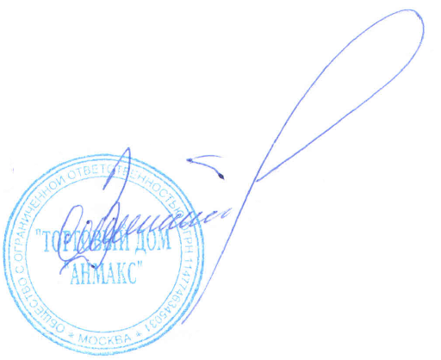

 | Генеральный директор ООО "ТД "АНМАКС" |  |  |  |  |  |  |  |  | С.И. Зелизко

Исполнитель:
Артем Гуц
8-495-787-24-05 (доб. 103)
8-916-259-42-00
a.guts@anmaks.ru
 |  |  |  |  |  |  |  |  |  |  | 7544356

